상품제안서
보틀로만 목분당 에코머그 텀블러 360ml | 상품코드: S42821

 |  |  |  |  |  |  | 02-713-8555 | www.synergygift.co.kr
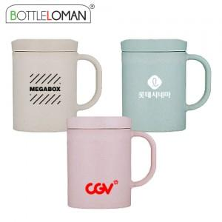

【상세/제작정보】 | <span style="font-size: 12pt;">- 개별인박스 및 선물포장지는 예고없이 변경될 수 있습니다.</span><br><br>

【인쇄/포장옵션】 | 실크, 레이저 / 포장지포장

【공급단가】 | 수량 | 50~ | 100~ | 500~ | 1,000~ | 5,000~
*VAT별도 | 단가 | 5,250원 | 5,050원 | 4,680원 | 4,600원 | 4,440원

【상품 URL】 | https://www.synergygift.co.kr:443/src/goods_detail.php?gdno=42821

